Sheet1
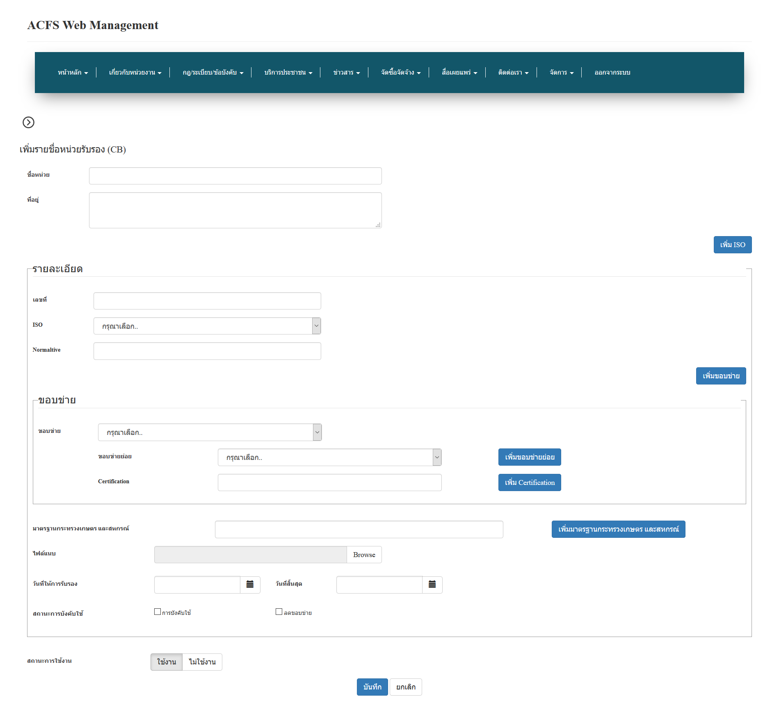

อันใหม่ที่เพิ่มแสดงกรอบรายอะเอียดไว้ด้านบน และให้สีพืนหลังสลับกัน กับของที่มีอยู่ เช่น สลับขาวกับเทา เพื่อให้ยูเซอเหนว่ามันคือคนละ ISO

